Hoja 1
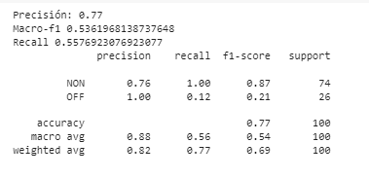
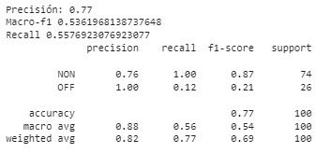
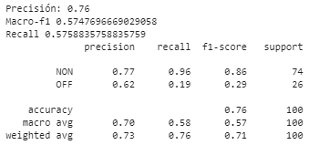
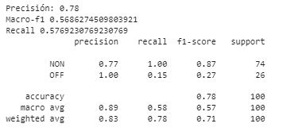
SIN LEMATIZAR | CON EMOJIS (SIN LEMATIZAR) | QUITANDO INSULTOS DE TEXTOS TRAIN NON (SIN LEMATIZAR) | LEMATIZADO

SVM Tfidf vectorizer | SVM Tfidf vectorizer | SVM Tfidf vectorizer | SVM Tfidf vectorizer
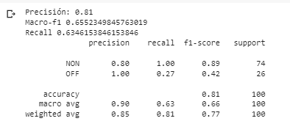
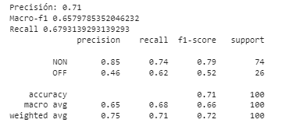
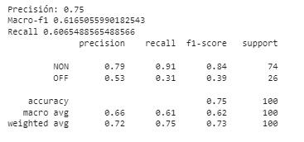
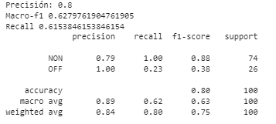
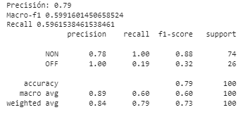

Naive BAYES | Naive BAYES | Naive BAYES | Naive BAYES
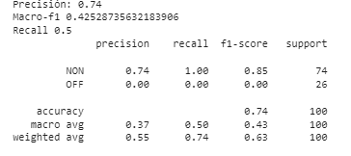
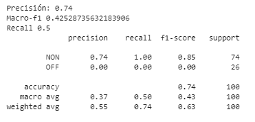
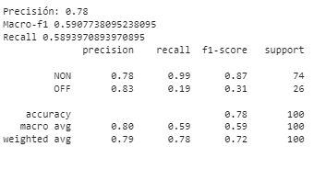
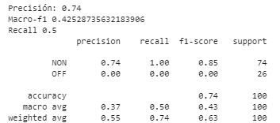

SVM CON Lexicon | SVM CON Lexicon | SVM CON Lexicon | SVM CON Lexicon
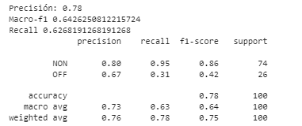
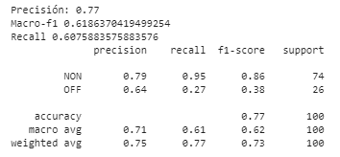
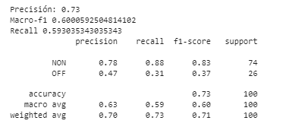
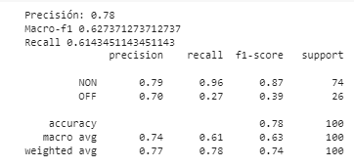

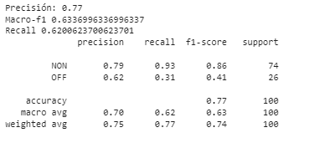
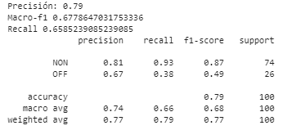
Arbol Decision | Arbol Decision | Arbol Decision | Arbol Decision
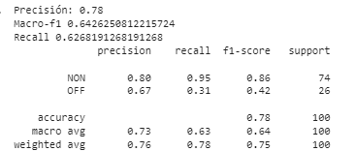
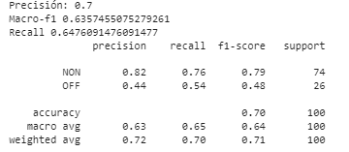

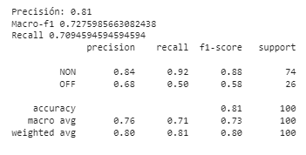
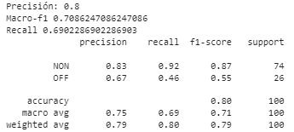
Arbol Decision Countvectorizer | Arbol Decision Countvectorizer
 |  | Arbol Decision Countvectorizer | Arbol Decision Countvectorizer
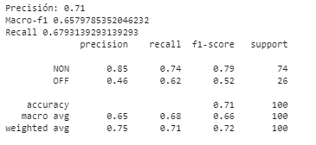
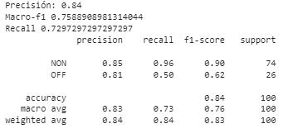

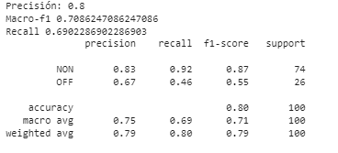
Primer Mejor | Primer Mejor | Primer Mejor | Primer Mejor
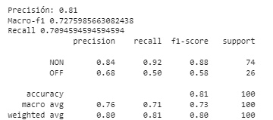

Primer mejor con lexicon | Primer mejor con lexicon | Primer mejor con lexicon | Primer mejor con lexicon

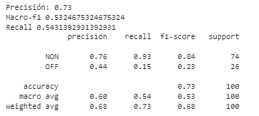
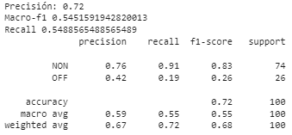
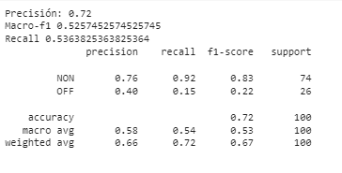

Decision tree hash | Decision tree hash | Decision tree hash | Decision tree hash

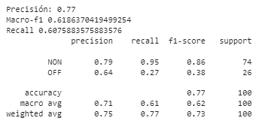
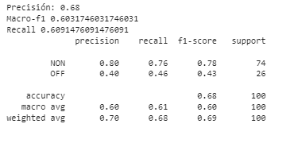
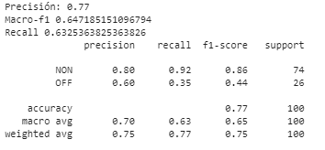

Regresion Logistica | Regresion Logistica
 |  | Regresion Logistica | Regresion Logistica

OTRAS PRUEBAS
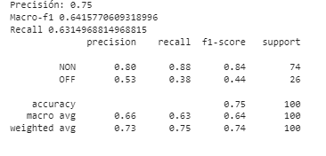
COMBINANDO LOS TRES MEJORES |  | RED NEURONAL 100 capas y 1000 iteraciones 10 mins |  | RED NEURONAL 300 capas y 3000 iteraciones 25 mins
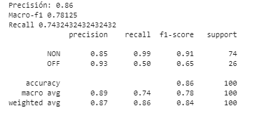
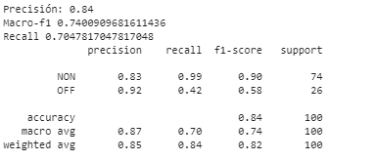
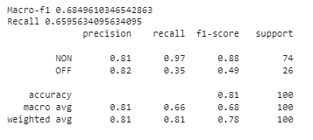

 | EL MEJOR DE LA HOJA 1 CON BALANCE WEIGHT APLICADO |  | EL MEJOR DE LA HOJA 1 SIN BALANCE WEIGHT APLICADO

